一覧
# | 帳票名 | 帳票名(最新のアップロードファイル名) | レイアウト | 備考欄 | 対応 | 更新者
1 | SO納品書 | SO納品書 - 20231006.docx | シート「SO納品書」参照 | SOヘッダー外部コメント | ・住所2を追加 ・住所1と住所2の間に改行を挿入 ・数量/単位を "中央寄せ" に変更 ・他の帳票に合わせてフォントを「MSP明朝」に変更(元々のフォントは「MSPゴシック」) 2023/10/6追記 納品日/納品番号/顧客POを "右寄せ" に変更 | 清水
2 | SO出荷依頼書 | SO出荷依頼書 - 20231018.docx | シート「SO出荷依頼書」参照 | ピックリストヘッダーのコメント | ・住所2を追加 ・数量/単位を "中央寄せ" に変更 ・部署名のマッピング設定を変更 変更前: SOヘッダーの「組織部門」 変更後: 顧客連絡先の「部署」(SOヘッダー経由) Sales Order Header > Ship To Address > Contact Name > 部署 2023/10/19追記 ・明細の「備考」を「出荷先ロット番号」に変更 ・明細番号を削除(削除した分のスペースは「出荷先ロット番号」を拡大) | 清水
3 | PO発注書 | PO発注書 - 20231003.docx | シート「PO発注書」参照 | POヘッダー外部コメント | ・数量/単位を "中央寄せ" に変更 ※住所2の追加はなし(「仕入れ先住所(Vendor_Address)」1つの為) ※明細項目の種類が多い為、ページ全体の余白設定を「狭い」に変更しています。(他の帳票はやや狭い) 2023/10/5追記 日付形式をyyyy-mm-ddに変更 | 清水
4 | SO注文書 | SO注文書 - 20231003.docx | シート「SO注文書」参照 | SOヘッダー内部コメント | ・住所2を追加 ・住所1と住所2の間に改行を挿入 ・数量/単位を "中央寄せ" に変更 2023/10/5追記 日付形式をyyyy-mm-ddに変更 | 清水
5 | SO請求書 | SO請求書 - 20230904.docx | シート「SO請求書」参照 | NA | ・住所2を追加 ・住所1と住所2の間に改行を挿入 ・・数量/単位を "中央寄せ" に変更 | 清水
帳票共通レイアウト仕様
フォント：ＭＳ Ｐ明朝(社判部分のみ ＭＳ Ｐゴシック)
フォントサイズ：12
明細セル内文字位置：金額関連 → 右揃え
No、数量、単位 → 中央揃え
その他 → 左揃え

SO納品書
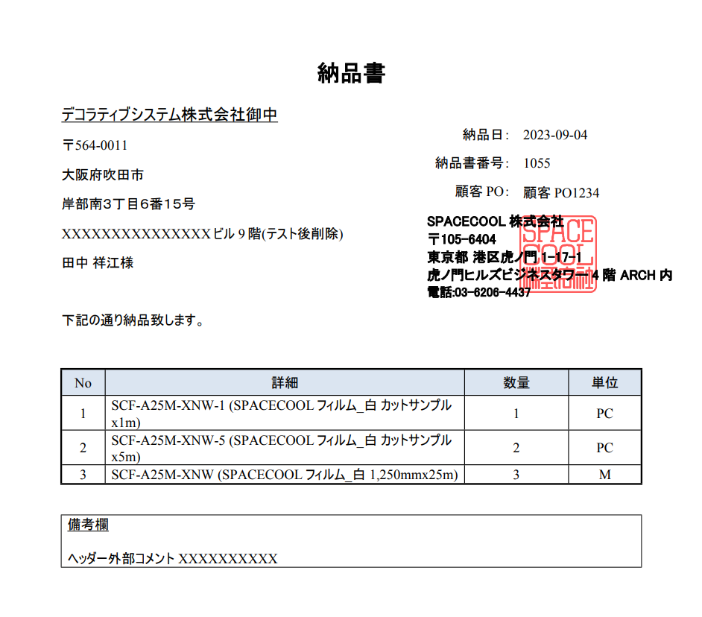

納品日/納品番号/顧客POを "右寄せ" に変更

・住所2をマッピング
・住所1と住所2の間に改行を挿入

数量/単位を "中央寄せ" に変更

SO出荷依頼書
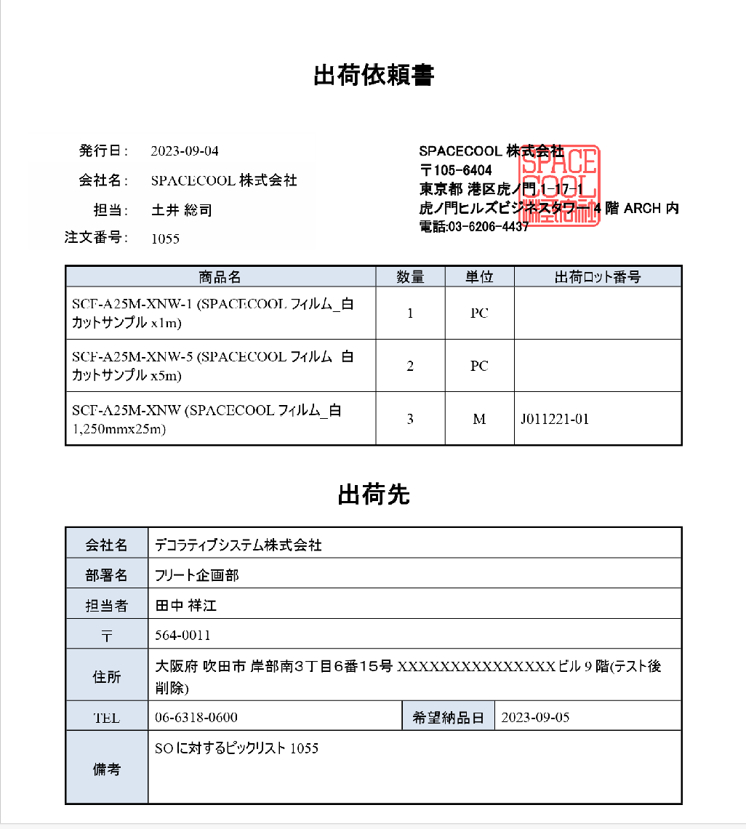

・「備考」を「出荷先ロット番号」に変更
・明細番号を削除(削除した分のスペースは「出荷先ロット番号」を拡大)

数量/単位を "中央寄せ" に変更

顧客連絡先の「部署」をマッピング
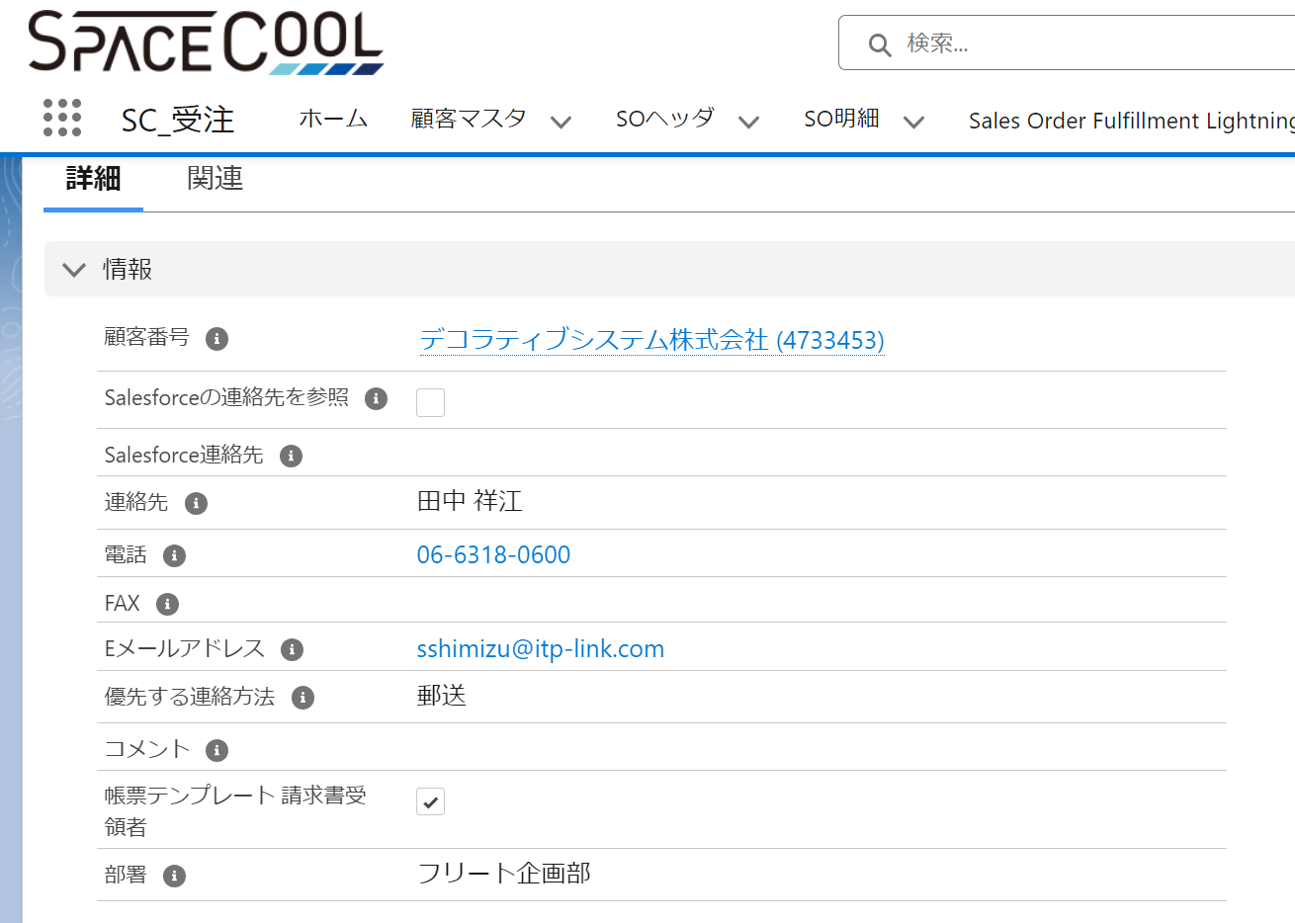

住所2をマッピング

PO発注書
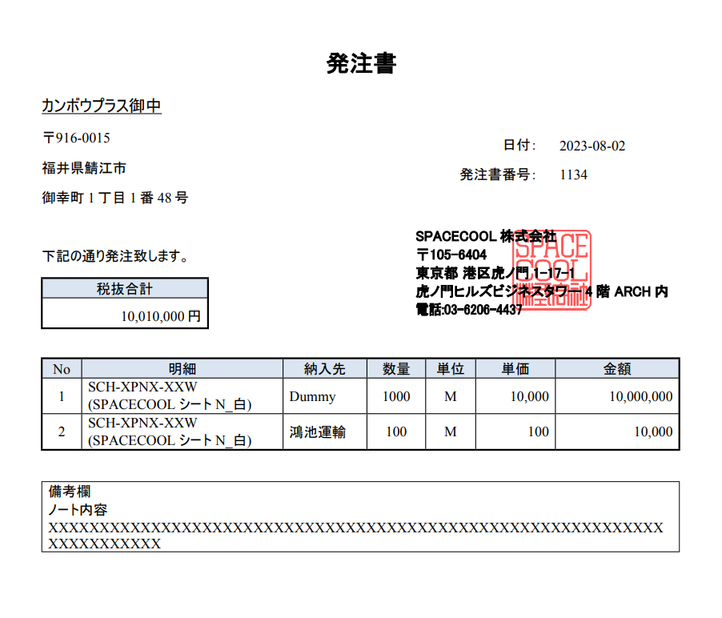

日付形式をyyyy-mm-ddに変更

仕入れ先住所(Vendor_Address)をマッピング

・数量/単位を "中央寄せ" に変更

SO注文書
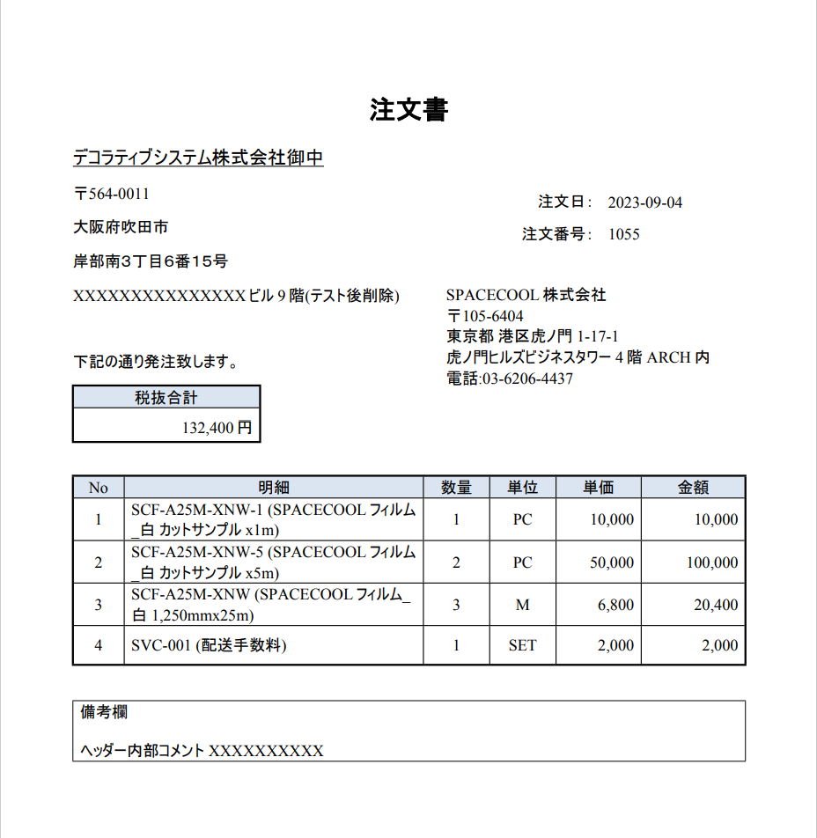

日付形式をyyyy-mm-ddに変更

・住所2をマッピング
・住所1と住所2の間に改行を挿入

・数量/単位を "中央寄せ" に変更

SO請求書
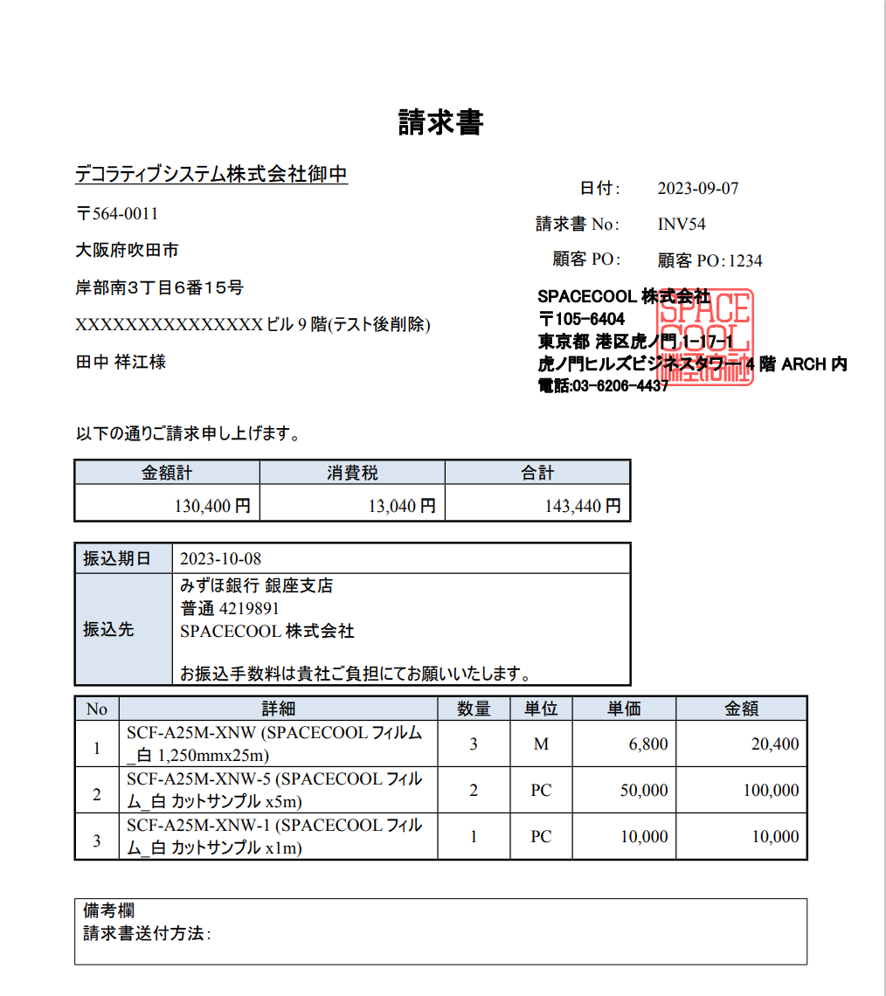

・住所2をマッピング
・住所1と住所2の間に改行を挿入

・数量/単位を "中央寄せ" に変更

一旦マッピングは保留にしています。

RootForms設定

Word設定

old_20231018_SO出荷依頼書
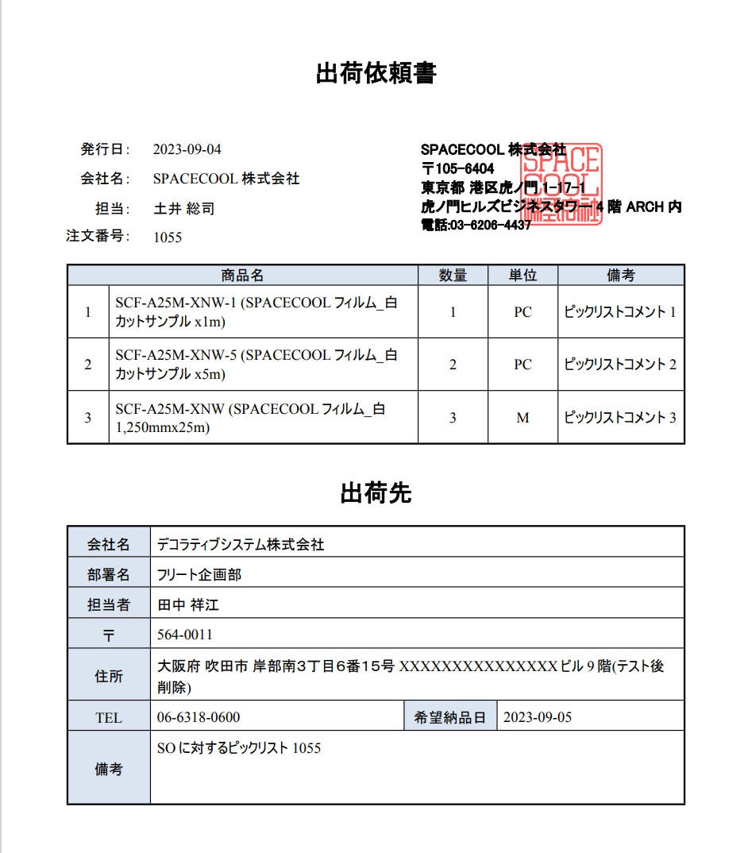

数量/単位を "中央寄せ" に変更

顧客連絡先の「部署」をマッピング

住所2をマッピング

マッピング<p>タグ表示調査
調査結果
 | 外部オブジェクト連携する場合、連携先の項目のデータ型が "リッチテキストエリア" の場合は<p>タグ等が表示されてしまう

 | ヘッダー内部コメント2を作成し、 "リッチテキストエリア" 、"テキストエリア" で帳票の部署名にマッピングしましたが、以下の結果となりました。

 | 項目名 | ヘッダー内部コメント2
 | データ型 | リッチテキストエリア | テキストエリア
 | 結果 | NG (<p>タグ表示) | OK

 | ※"ヘッダー内部コメント"、"ヘッダー外部コメント" も同様にテストしたが、<p>タグ等が表示されることを確認

テスト
 | 1. リッチテキストエリアを設定した場合

 | 帳票レイアウト |  |  | 項目設定
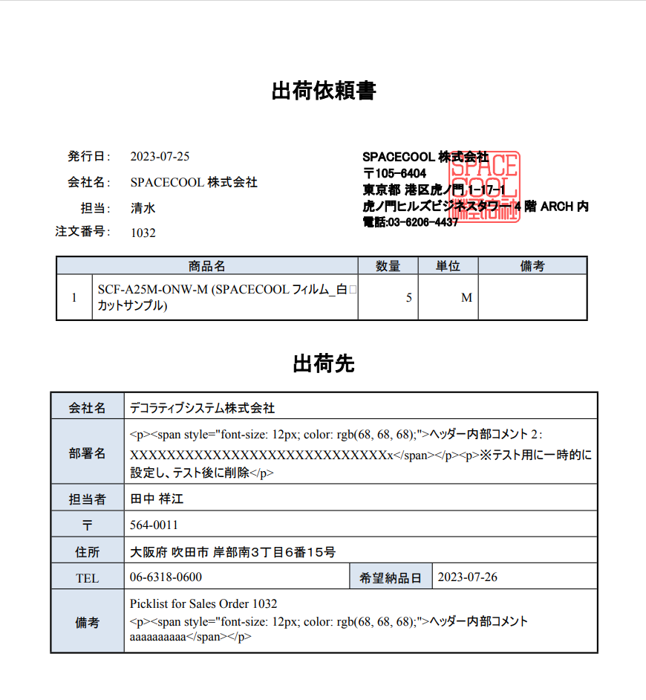
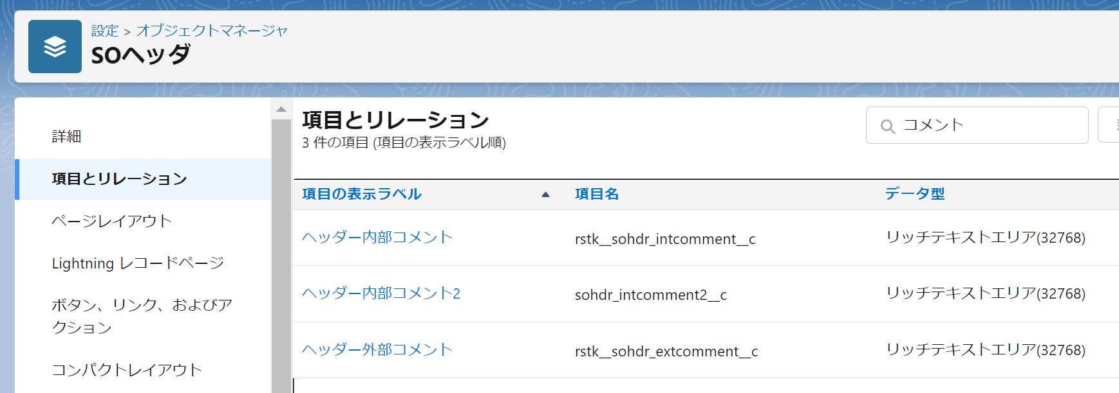

 |  |  |  | 画面レイアウト(SOヘッダー)

 | 2. テキストエリアを設定した場合

 | 帳票レイアウト |  |  |  | 項目設定
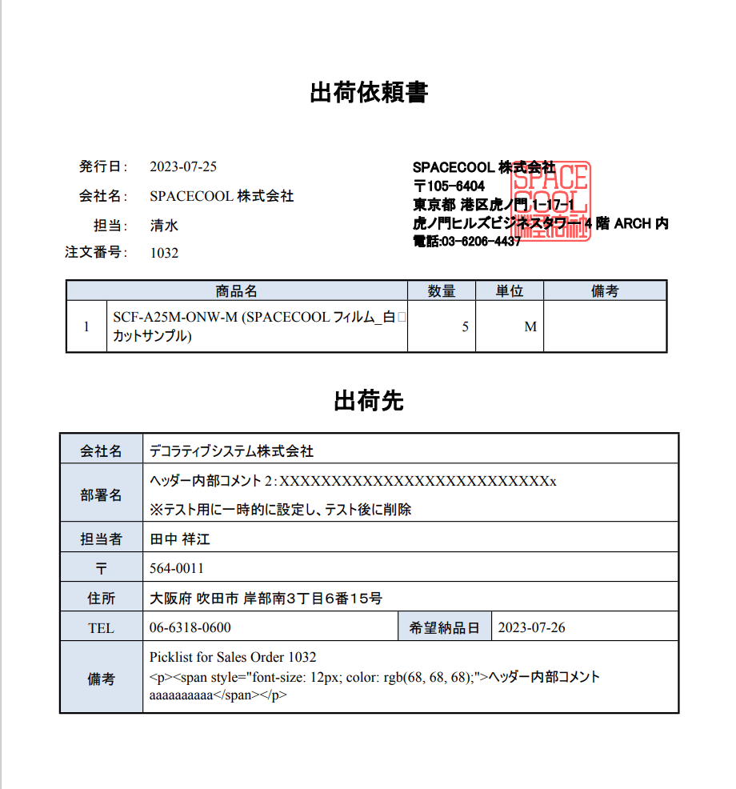
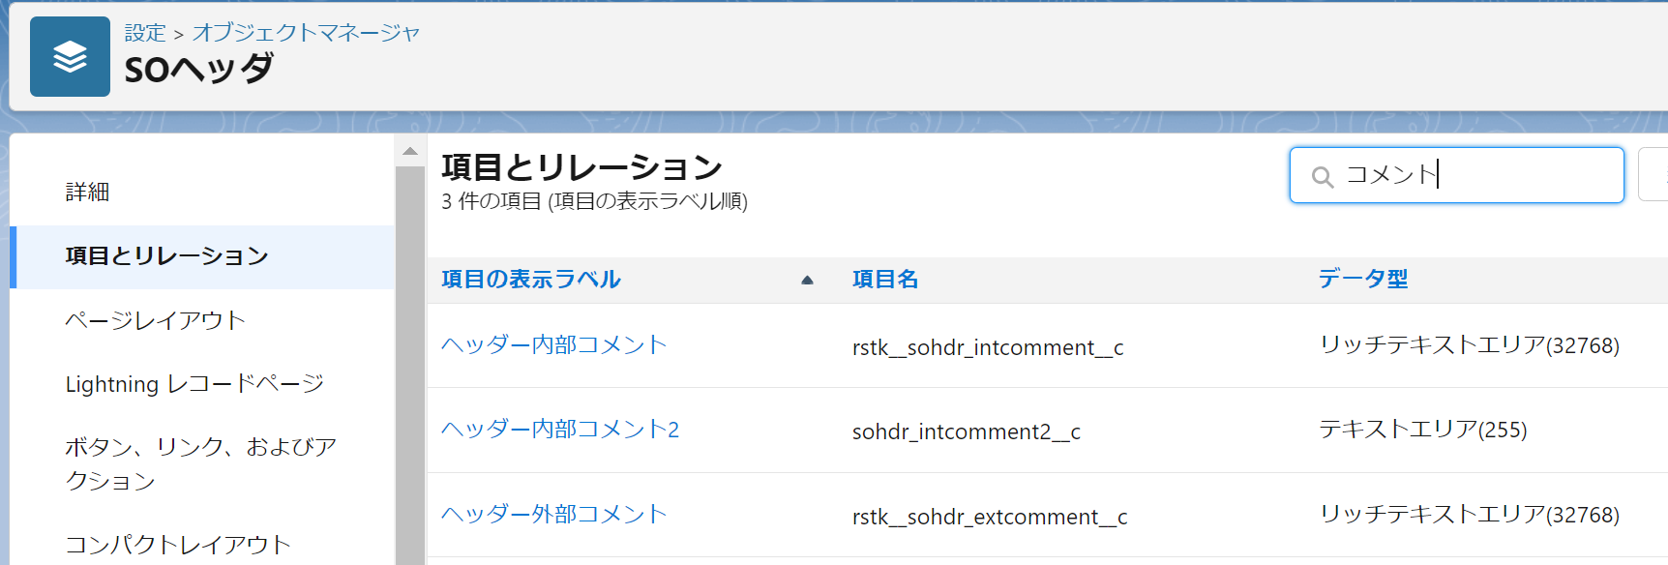

 |  |  |  |  | 画面レイアウト(SOヘッダー)

